상품제안서
신형 상패 /남13호 360-금1. 은2. 동3 | 상품코드: F08091

 |  |  |  |  |  |  | 02-412-0044 | www.easy1.co.kr
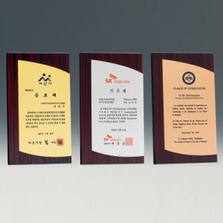

【상세/제작정보】 | <p><span style="font-size: 12pt;"><b>* 배송비- 한박스 5000원별도</b></span></p>

【인쇄/포장옵션】 | 풀칼라 / 우단케이스

【공급단가】 | 수량 | 7~ | 30~ | 50~ | 100~ | 500~
*VAT별도 | 단가 | 62,500원 | 61,500원 | 60,000원 | 58,500원 | 57,500원

【상품 URL】 | http://www.easy1.co.kr/src/goods_detail.php?gdno=8091

